상품제안서
플레오맥스 탁상용 무선 선풍기 | 상품코드: S41251

 |  |  |  |  |  |  | 02-713-8555 | www.synergygift.co.kr
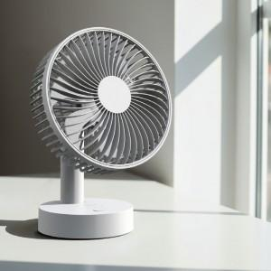 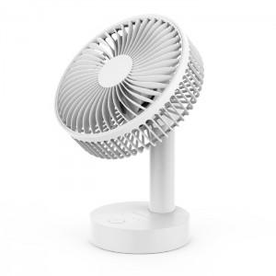 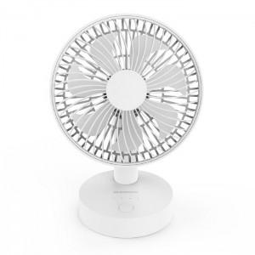

【상세/제작정보】 | <p><span style="font-size: 14pt;">※ 기본수량 미만 발주 진행시 별도 문의 바랍니다.</span></p>

【인쇄/포장옵션】 | 레이저 / 포장지포장

【공급단가】 | 수량 | 30~ | 100~ | 300~ | 1,000~ | 3,000~
*VAT별도 | 단가 | 12,400원 | 11,700원 | 11,300원 | 10,800원 | 10,600원

【상품 URL】 | https://www.synergygift.co.kr:443/src/goods_detail.php?gdno=41251

